상품제안서
볼빅 파워소프트 6구 볼마커자석티 세트 | 상품코드: F32100

 |  |  |  |  |  |  | 02-412-0044 | www.easy1.co.kr
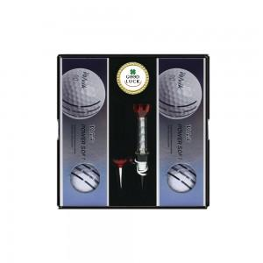

【상세/제작정보】 | <p><span style="font-size: 12pt;"><b>* 배송비- 한박스 24개 / 5000원별도</b></span></p>

【인쇄/포장옵션】 | 전사인쇄 / 포장지포장

【공급단가】 | 수량 | 50~ | 100~ | 500~ | 1,000~ | 2,000~
*VAT별도 | 단가 | 16,200원 | 15,930원 | 15,520원 | 15,250원 | 14,850원

【상품 URL】 | https://easy1.co.kr:443/src/goods_detail.php?gdno=32100

